1
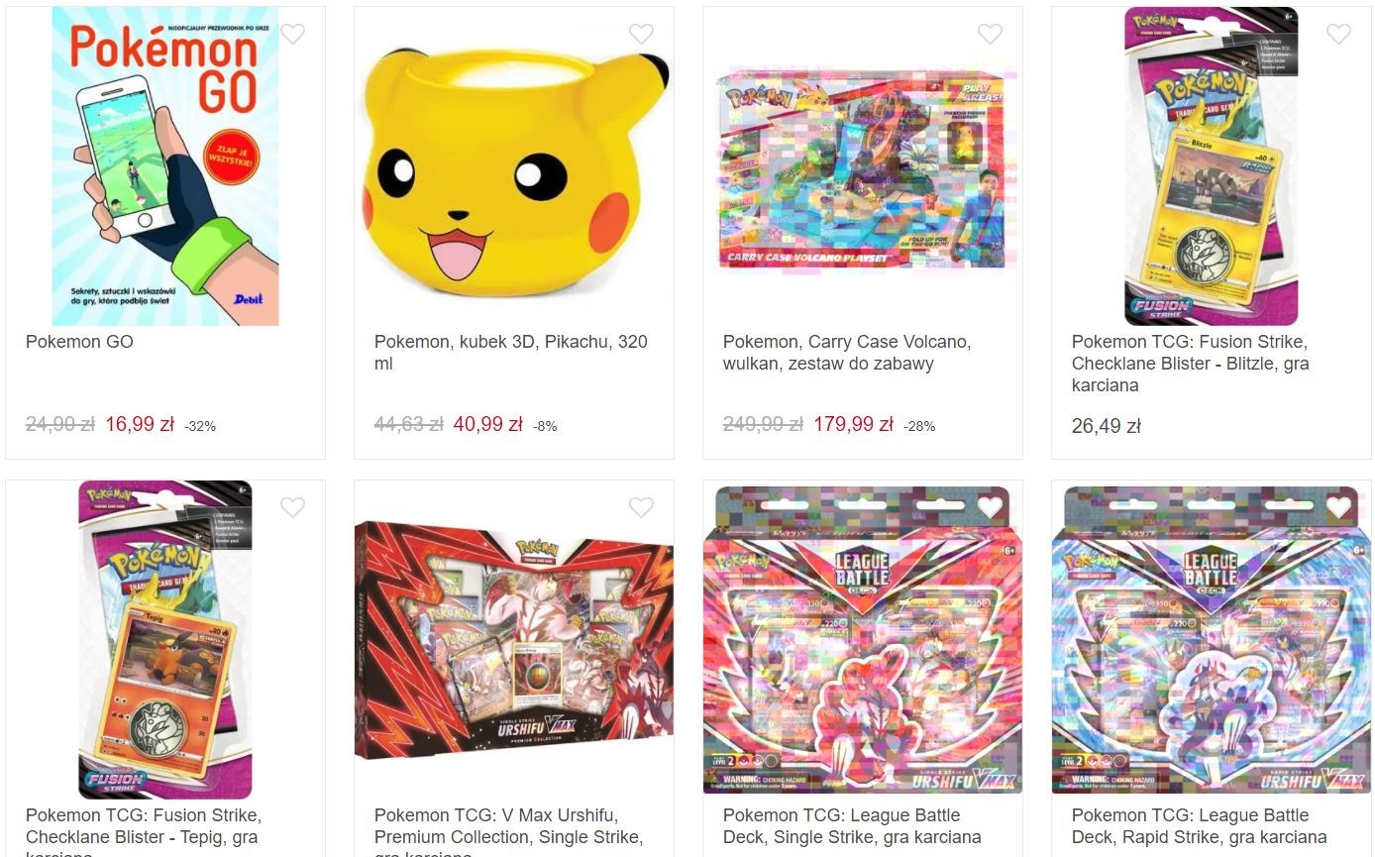
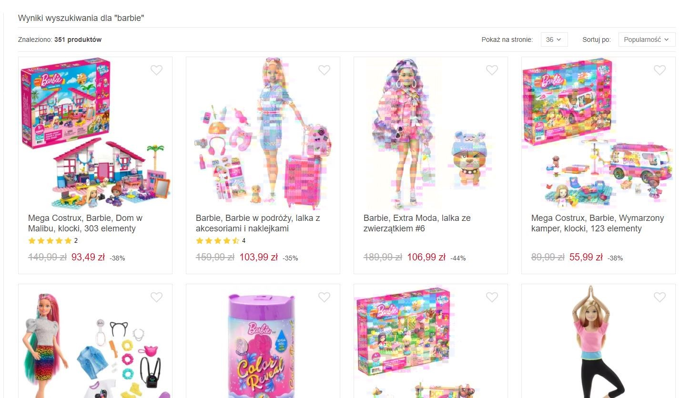
Google Chrome

Elementy zgłoszenia | Opis
Tytuł | W miejscu niektórych grafik na różnych stronach Internetowych pojawiają się kolorowe piksele
Środowisko | Komputer z systemem Windows 10 Home Wersja: 10.0.19044 Kompilacja 19044 Przeglądarka Chrome, wersja: 98.0.4758.102
Priorytet | Wysoki
Warunki wstępne | 1. Zainstalowana przeglądarka Chrome 2. Otwórz przeglądarkę

Kroki | 1. Skopiuj adres URL https://www.smyk.pl/ i wklej w wyszukiwarkę 2. Wpisz w wyszukiwarkę sklepu Smyk np. "spodnie" lub "barbie" 3. Kliknij "Enter" 4. Scrolluj w dół w celu zobaczenia wyświetlanych produktów 5. Skopiuj adres URL https://dziendobrysklep.com/ i wklej w wyszukiwarkę 6. W navigation bar przesuń kursor na "DODATKI", gdzie rozwinie się kolejne menu
Informacje dodatkowe | Błąd występuje na różnych stronach Internetowych, wystąpił też na części wyświetlanych reklam na różnych stronach. Testowały były 3 wersje Chrome i tylko na wyżej opisanej występuje błąd.
Rezultat otrzymany | Na niektóre grafiki nakładają się kolorowe piksele. Na www.smyk.com problem występuje na stronie głównej oraz po wyszukaniu produktów w wyszukiwarce, niektóre grafiki nie są wyświetlane prawidłowo. Na stronie www.dziendobrysklep.com po najechaniu kursorem na "DODATKI" wyświetla się menu, gdzie 2 z 7 grafik były pokryte kolorowymi pikselami.
Rezultat oczekiwany | Wszystkie grafiki na stronach Internetowych wyświetlają się poprawnie.

